Водосливы
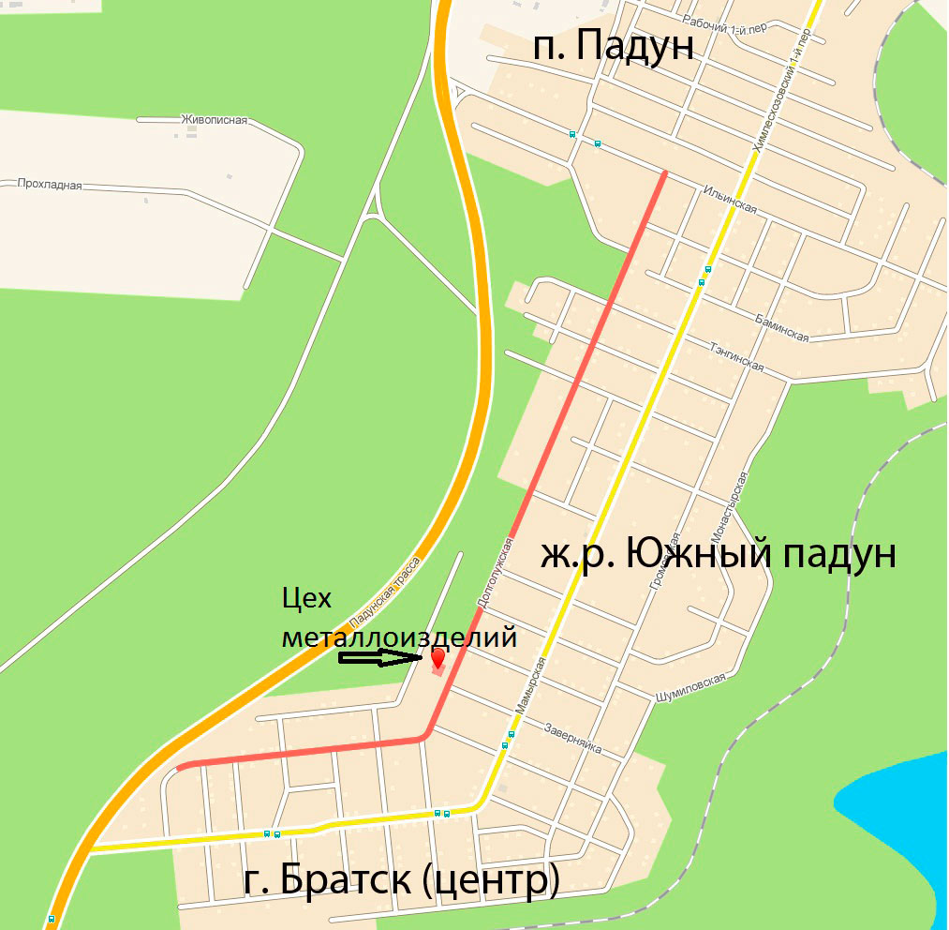
Мы работам с пн.-пт. с 08-00 до 17-00.
 |  |  |  | Схема проезда
Обращаться по тел: | 8 (3953) 28-10-82 |  |  |  |  |  |  | ВОДОСЛИВНЫЕ ИЗДЕЛИЯ
 |  |  |  |  |  |  |  | НАИМЕНОВАНИЕ |  |  | ед. изм. | оцинкованный |  |  | окрашенный | окрашенный
 |  |  |  |  |  |  |  | Конек (ендова) 150*150*1250 мм | м.п. | 102 | шт. | 204 | 170 | 230 |  | 276
e-mail: |  |  |  |  |  |  |  | Конек (ендова) 200*200*1250 мм | м.п. | 102 | шт. | 252 | 210 | 290 |  | 348
web: |  |  |  |  |  |  |  | Конек (ендова) 300*300*1250 мм | м.п. | 102 | шт. | 390 | 325 | 450 |  | 540
 |  |  |  |  |  |  |  | Конек круглый (полка = 140 мм) | м.п. | 102 | шт. | 312 | 260 | 340 |  | 408
 |  | Схема проезда на обратной стороне |  |  |  |  |  | Конек круглый (полка = 200 мм) | м.п. | 102 | шт. | 378 | 315 | 400 |  | 480
 |  |  |  |  |  |  |  | Конек квадратный (полка = 140 мм) | шт. | 38 | шт. | 318 | 265 | 345 |  | 414
Прайс-лист на водосливные системы от 01.06.2015г. |  |  |  |  |  |  |  | Конек квадратный (полка = 200 мм) | шт. | 78 | шт. | 384 | 320 | 410 |  | 492

Наименование | ед. | Из оцинкованной стали | Из окрашенной стали
Уголок 35*35*1250 мм | шт. | 93.6 | 156
Уголок 50*50*1250 мм | шт. | 123.5 | 178
Уголок 100*100*1250 | шт. | 156 | 224
Подоконный слив (в = 180) | шт. | 221 | 264
Подоконный слив (в = 240) | шт. | 240.5 | 337
Подоконный слив (в = 345) | шт. | 318.5 | 403
Желоб прямоугольный 95*60*95 (длина 1250 мм) | шт. | 188.5 | 284
Желоб прямоугольный 110*60*110 (длина 1250 мм) | шт. | 208 | 312
Желоб пятигранный, грань 50 мм (длина 1250 мм) | шт. | 221 | 312
Желоб полукруглый, D = 120 мм (длина 1250 мм) | шт. | 182 | 271
Желоб полукруглый D = 150 мм (длина 1250 мм) | шт. | 195 | 310
Желоб полукруглый с фартуком 200мм (длина 1250 мм) | шт. | 273 | 409
Заглушка желоба (конька) | шт. | 85.8 | 145
Кронштейн желоба | шт. | 130 | 110
Воронка круглая D = 100 мм (верхний D = 250 мм) | шт. | 260 | 350
Воронка круглая D = 150 мм (верхний D = 300 мм) | шт. | 429 | 528
Воронка большая квадратная 100*100 (верх. 200*200 мм) | шт. | 390 | 422
Воронка большая квадратная 150*150 (верх. 300*300 мм) | шт. | 474.5 | 554
Труба водосточная круглая D = 100 мм (длина 1250 мм) | шт. | 273 | 319
Труба водосточная круглая D = 150 мм (длина 1250 мм) | шт. | 357.5 | 409
Труба водосточная квадратная 100*100 мм (длина 1250 мм) | шт. | 331.5 | 376
Труба водосточная квадратная 150*150 мм (длина 1250 мм) | шт. | 500.5 | 554
Трубный ухват | шт. | 130 | 110
Колено (отлив) квадратное 100*100 | шт. | 227.5 | 264
Колено (отлив) квадратное 150*150 | шт. | 286 | 363 |  | Мы работам с пн.-пт. с 08-00 до 17-00.
Колено (отлив) круглое D = 100 | шт. | 188.5 | 231
Колено (отлив) круглое D = 150 | шт. | 273 | 319 |  |  | Обращаться по тел: | 8 (3953) 28-10-82
Угловой элемент желоба | шт. | 351 | 541

 |  |  |  |  |  | e-mail:
 |  |  |  |  |  | web:

